原紙
調味料データ

0006
北海道の鰹節香るだし醤油 150ｍｌ
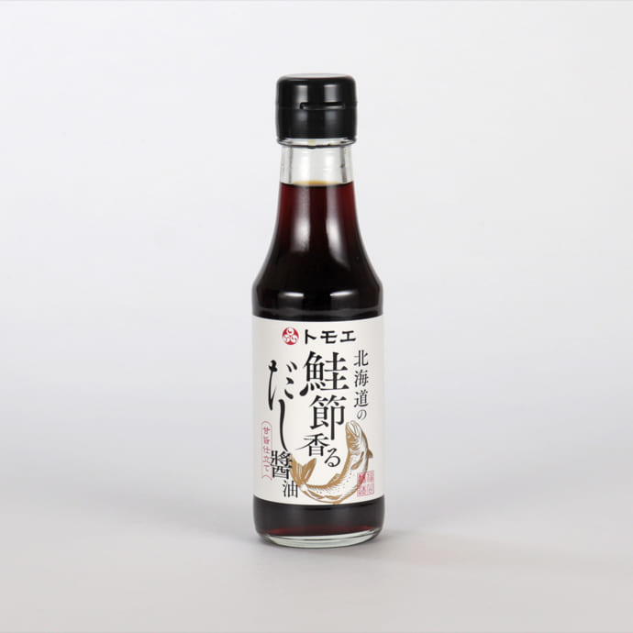 |  |  |  |  |  | 製造工場所在地 |  | 北海道札幌市
 |  |  |  |  |  | 商品特徴
 |  |  |  |  |  | 北海道丸大豆醤油に鰹節をベースとしただしをブレンド。 上品な甘みと豊かな旨みが広がる、まろやかな味わいのだし醤油です。 調味料選手権2023【しょうゆ部門 最優秀賞】受賞

 |  |  |  |  |  | どんな方へ？
 |  |  |  |  |  | 調査中
 |  |  |  |  |  | どんなシーンで？
 |  |  |  |  |  | 調査中
 |  |  |  |  |  | 使用特殊原材料
 |  |  |  |  |  | 北海道産素材（丸大豆・小麦・鰹節・日高昆布）
商品コピー |  |  |  |  |  | 食べ方
鰹節の旨みひろがる、甘旨仕立てのだし醤油 |  |  |  |  |  | バター醤油もち、醤油焼きうどん、ズッキーニとツナの和風サラダ

非合理性
北海道産地指定
原料原産地 |  |  |  |  |  | アレルギー
北海道 |  |  |  |  |  | 小麦・大豆・さけ・さば
原材料表示
しょうゆ（北海道製造）、砂糖、果糖ぶどう糖液糖、食塩、さけ削りぶし、発酵調味料、醸造酢、鰹エキス、かつお削り節、昆布、昆布エキス/調味料（アミノ酸等）、酒精、（一部に小麦・大豆・さけ・さばを含む）

社名 | 福山醸造 |  |  |  |  |  |  |  | 担当窓口
郵便番号 |  |  |  | 住所 |  |  | 札幌市東区苗穂町2丁目4番1号
電話 | 0120-120-280 |  |  | FAX
E-MAIL

ケース入数 |  |  |  | JAN |  |  |  |  |  |  | 最小LOT
小売希望価格 | 583 |  | 円 | 納入価格 |  |  |  |  |  | 円 | 値入率 | 100.00%
賞味or消費期限 |  |  |  | 流通温度帯

商品サイズ | 縦mm | 奥行きmm |  |  | 高さmm |  | 商品重量 |  |  | ｇ | ケース重量 |  | Kg
 |  |  |  |  |  |  | 容物
ケースサイズ | 縦mm | 奥行きmm |  |  | 高さmm |  | ラベル
 |  |  |  |  |  |  | 外箱

小売店
AMAZON | - |  |  |  |  |  | 楽天 |  |  | -
道満調味料研究所 Instagram
道満所長 Blog

記入例
調味料データ

0001
みどりのラー油 45ｇ
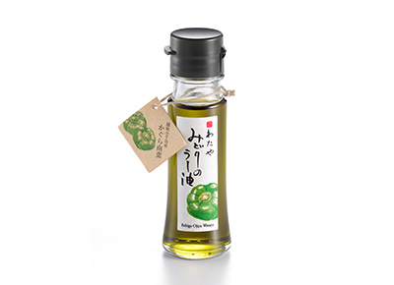 |  |  |  |  |  | 製造工場所在地 |  | 新潟県新潟市
 |  |  |  |  |  | 商品特徴
 |  |  |  |  |  | 新潟県小千谷市特産のかぐら南蛮を原料にしたみどり色のラー油です。少し遅れてくるさわやかな辛味が料理の味を引き立てます。きれいなみどり色が料理の色合いを際立たせて美味しく見せます。 2020調味料選手権辛味部門最優秀賞受賞 2018調味料選手権審査員特別賞受賞（伝説の家政婦賞） 料理王国100選2017優秀賞受賞・2018・2019選定商品

 |  |  |  |  |  | どんな方へ？
 |  |  |  |  |  | 少し辛い物が好きな女性
 |  |  |  |  |  | どんなシーンで？
 |  |  |  |  |  | 日常の食卓にちょっとした驚きを与える
 |  |  |  |  |  | 使用特殊原材料
 |  |  |  |  |  | かぐら南蛮
商品コピー |  |  |  |  |  | 食べ方
いつものメニューが変わる。 美味しさを引き出す魔法の一滴。 |  |  |  |  |  | ①スープやラーメンなどに数滴垂らすと劇的な味のの変化を楽しめます。②鍋物や冷奴、そばうどんの薬味としてもお使いください。③トマトとモッツァレラのカプレーゼなど、オリーブオイルの代わりにも。④生野菜とラー油をかけて、ちょい辛サラダのできあがり。

非合理性
原料指定：かぐら南蛮
原料原産地 |  |  |  |  |  | アレルギー
大豆:アメリカ、ブラジル等 |  |  |  |  |  | ごま、大豆
原材料表示
食用大豆、食用なたね油、食用ごま油、かぐら南蛮粉末、ハラペーニョ粉末、香辛料抽出物、香料、着色料（クチナシ、ウコン）、酸化防止剤（V.E）

社名 | 株式会社 わたや |  |  |  |  |  |  |  | 担当窓口 |  |  | 和田正樹
郵便番号 | 947-0021 |  |  | 住所 |  |  | 新潟県小千谷市本町2-3-34
電話 | 0258-82-2258 |  |  | FAX |  |  | 0258-83-4741
E-MAIL | info@watayasoba.co.jp

ケース入数 | 20本 |  |  | JAN |  |  | 45600447750204 |  |  |  | 最小LOT |  | 2ケース
小売希望価格 | 680 |  | 円 | 納入価格 |  |  | 450 |  |  | 円 | 値入率 |  | 33.82%
賞味or消費期限 | 180日 |  |  | 流通温度帯 |  |  | 常温

商品サイズ | 縦mm | 奥行きmm |  |  | 高さmm |  | 商品重量 |  | 143 | ｇ | ケース重量 |  | 3.14 | Kg
 | 40 | 40 |  |  | 125 |  | 容物 |  | 瓶：ガラス、キャップ：ポリエチレン
ケースサイズ | 縦mm | 奥行きmm |  |  | 高さmm |  | ラベル |  | 紙
 | 190 | 240 |  |  | 140 |  | 外箱 |  | 段ボール

小売店
AMAZON | 2本セット 1446円 2000円以上送料無料 |  |  |  |  |  | 楽天 |  |  | 1本 1380円 送料無料
道満調味料研究所 Instagram
道満所長 Blog |  |  |  | https://note.com/dohman_cho_ken/n/n09586f92a591

